Лабораторна робота №3

Моделювання логічної функції I(AND)
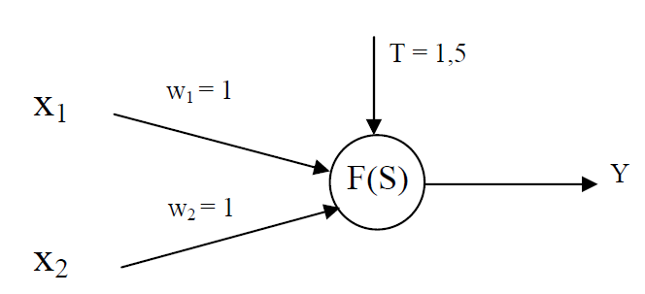

W1 | W2 | x1 | x2 | Y
1 | 1 | 0 | 0 | 0 | 0<1,5 | не активований | 0 | FALSE
1 | 1 | 0 | 1 | 0 | 1<1,5 | не активований | 0 | FALSE
1 | 1 | 1 | 0 | 0 | 1<1,5 | не активований | 0 | FALSE
1 | 1 | 1 | 1 | 1 | 2>1,5 | активований | 1 | TRUE

Моделювання логічної функції АБО(OR)
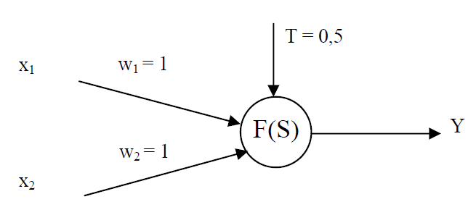

W1 | W2 | x1 | x2 | Y
1 | 1 | 0 | 0 | 0 | 0<0,5 | не активований | 0 | FALSE
1 | 1 | 0 | 1 | 1 | 1>0,5 | активований | 1 | TRUE
1 | 1 | 1 | 0 | 1 | 1>0,5 | активований | 1 | TRUE
1 | 1 | 1 | 1 | 1 | 2>0,5 | активований | 1 | TRUE

Моделювання логічної функції НІ(NOT)
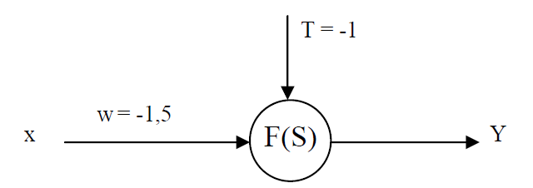

W1 | x1 | x2 | Y
-1.5 | 0 | 1 | 1 | 0>-1,5 | активований | 1
-1.5 | 1 | 0 | 0 | -1,5<-1 | не активовани | 0

Дві помилки у підручнику!
Моделювання логічної ВИКЛЮЧНЕ АБО(XOR)
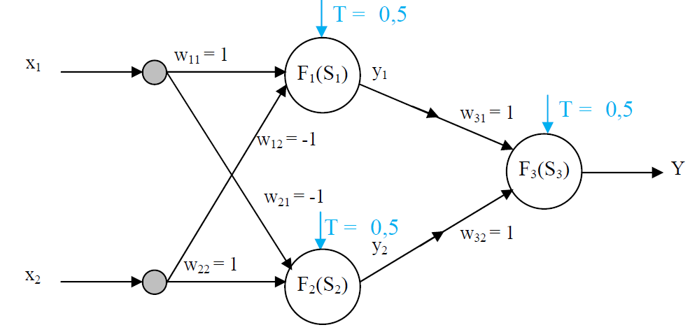

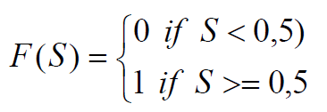

w11 | w12 | w21 | w22 | x1 | x2 | w31 | w32 | y1 | y2 | Y
1 | -1 | -1 | 1 | 0 | 0 | 1 | 1 | 0 | 0 | 0
1 | -1 | -1 | 1 | 0 | 1 | 1 | 1 | 0 | 1 | 1
1 | -1 | -1 | 1 | 1 | 0 | 1 | 1 | 1 | 0 | 1
1 | -1 | -1 | 1 | 1 | 1 | 1 | 1 | 0 | 0 | 0

